Sumário
Sistema | MyMind | Histórico de Revisões
Elaborado Por | André delfino, Lucas Bottega, Fernando Dias, Luca Maronezzi, Giulia Carvalho Silva | Data | Atualizado Por | Descrição da Atualização
Revisado Por | Rose
Data de Criação | 2021
Executor dos Testes | André delfino, Lucas Bottega, Fernando Dias, Luca Maronezzi, Giulia Carvalho Silva

Testes OK | 20
Testes NOK | 2
Teste não testados | 0

Evidências
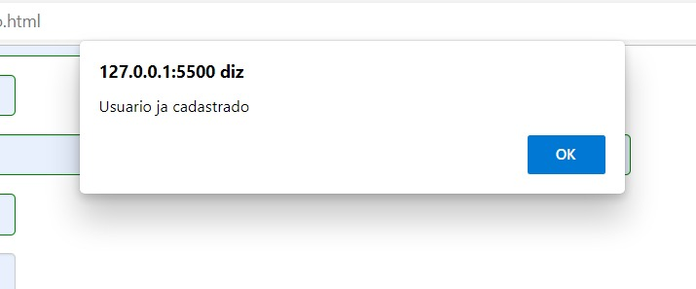
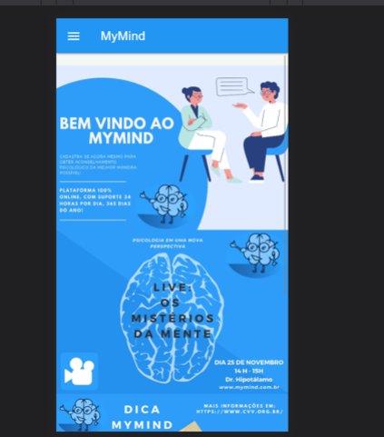

Imagem 01:

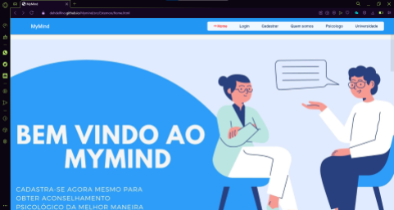

Imagem 02:



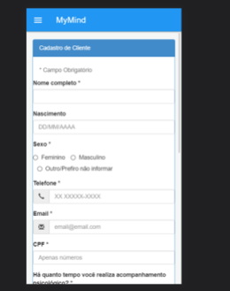
Imagem 03:
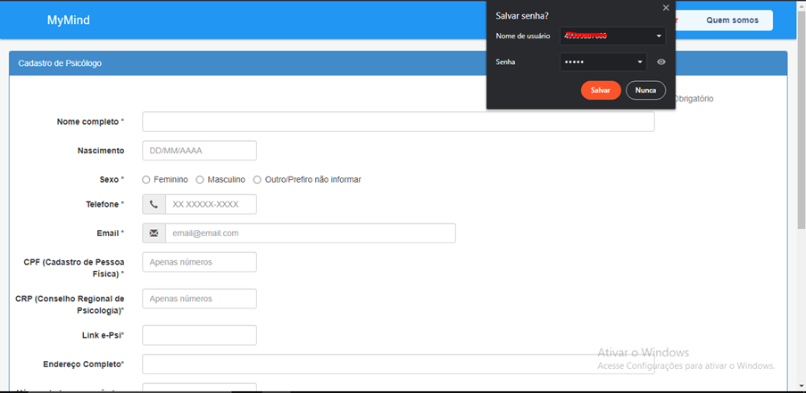

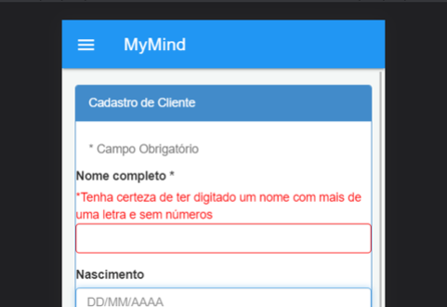

Imagem 04:

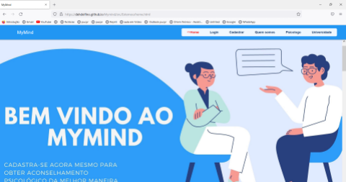

Imagem 05:
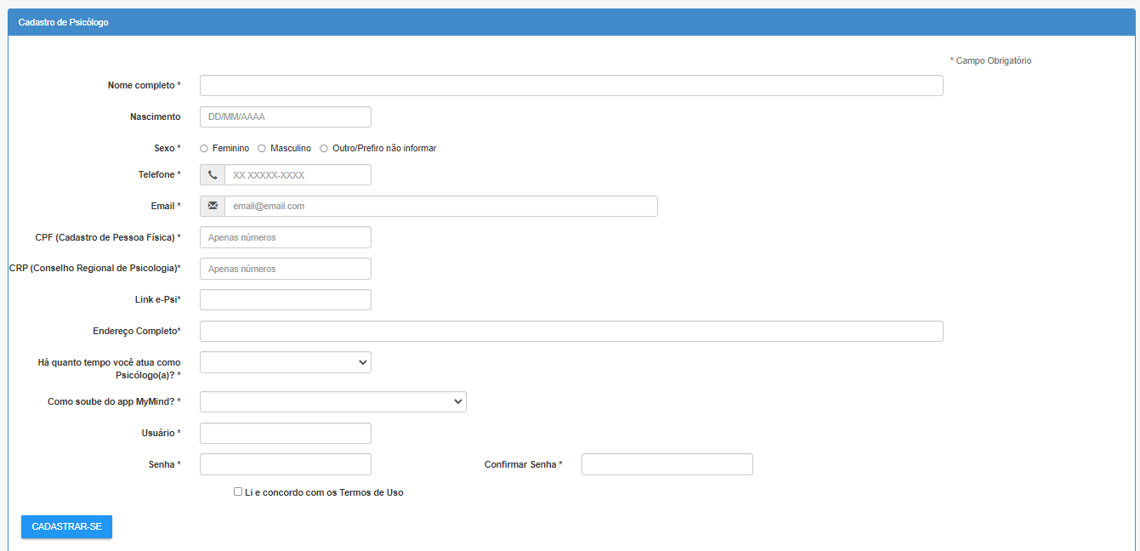
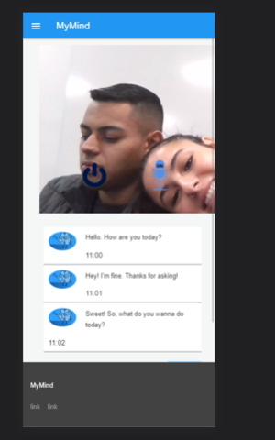

Imagem 06:

Imagem 07:
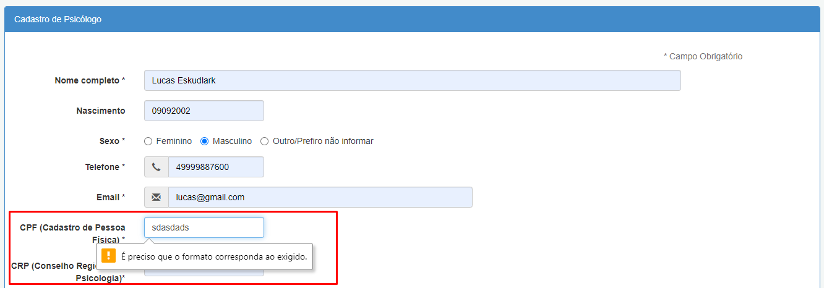

Imagem 08:
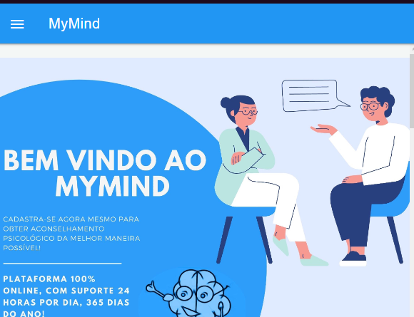

Imagem 09:
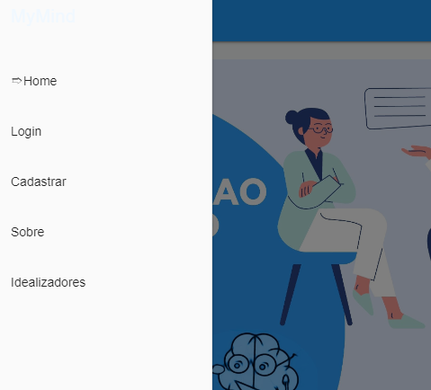

Imagem 10:

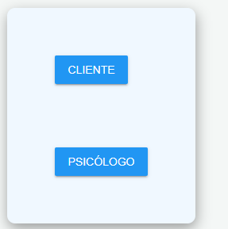

Imagem 11:
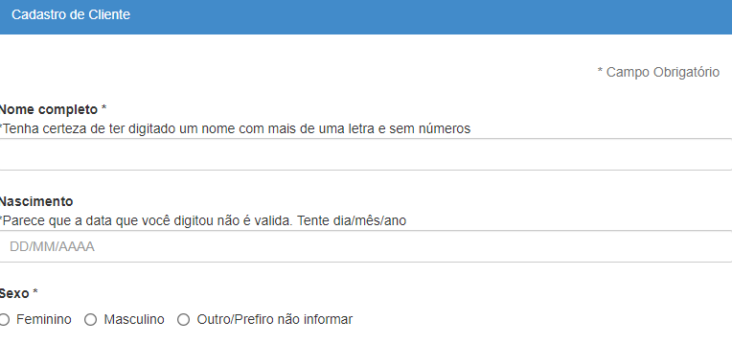

Imagem 12:

Imagem 13:
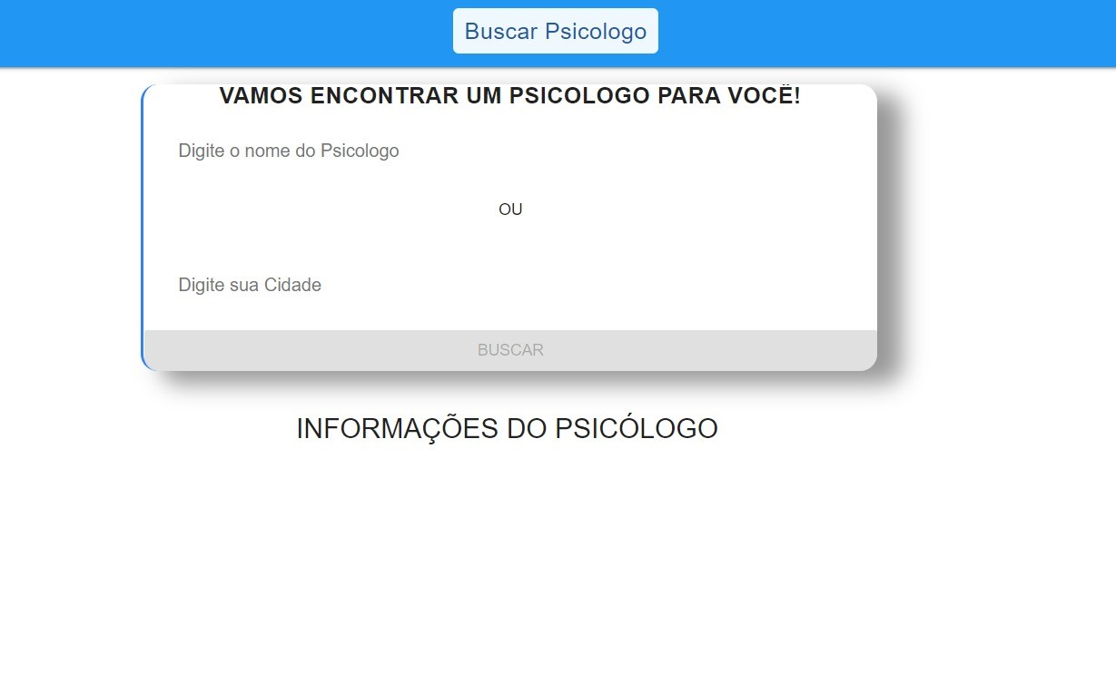

Imagem 14:
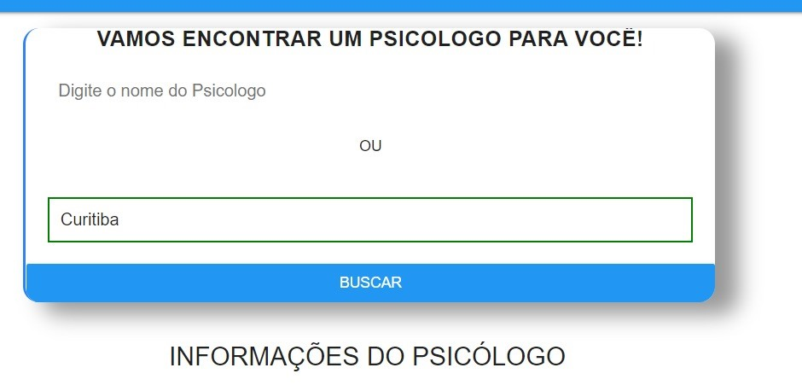

Imagem 15:
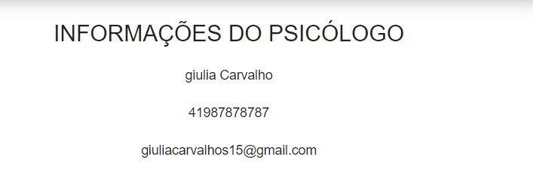

Imagem 16:
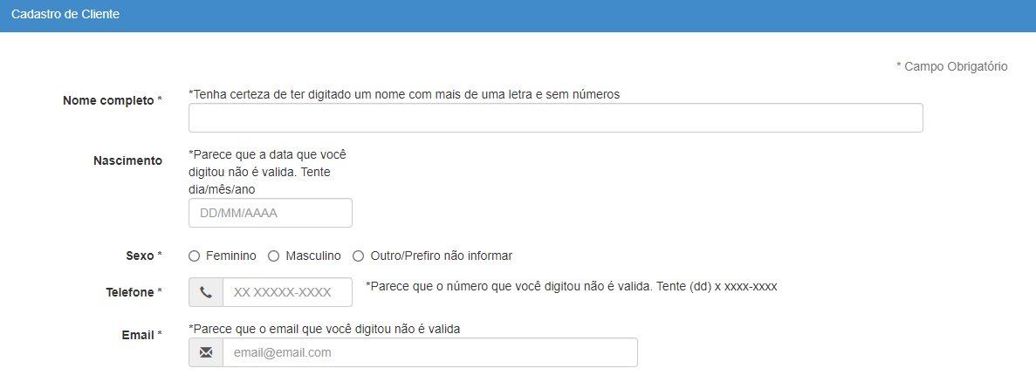

Imagem 17:

